关系图
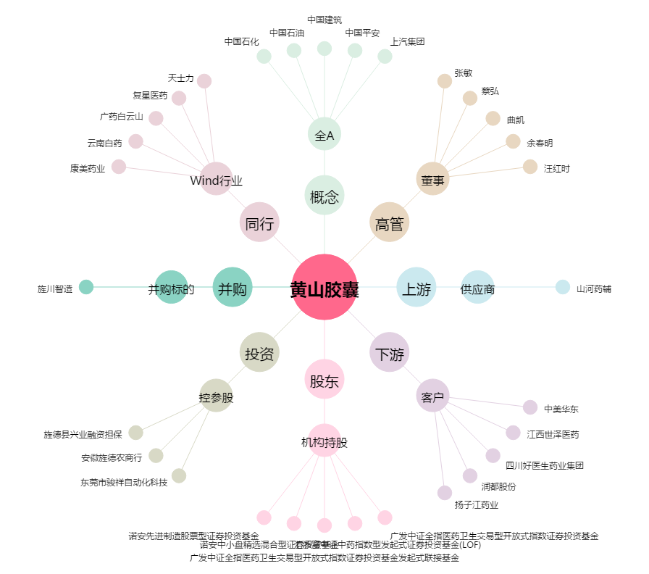
黄山胶囊[002817.SZ] - 关系概览图

